Hoja1
ANNEX II. PPT. MODEL DE PRESENTACIÓ DE L'OFERTA: DESCRIPCIÓ I PREUS UNITARIS
 |  |  |  | PREUS UNITARIS OFERTS |  |  | PREVISIÓ DESPESA TOTAL
 | Emplenar només en el cas d'oferir una marca, model, sèrie o fabricant diferent al sol·licitat, però equivalent. En aquesta columna cal indicar la MARCA, MODEL, SERIE O FABRICANT i la descripció complerta del producte ofert. | IMATGE DEL MOBILIARI OFERT (insertar la imatge) Emplenar només en el cas d'oferir una marca, model, sèrie o fabricant equivalent. | PREVISIÓ UNITATS ANUALS | PREU UNITARI SENSE IVA | IVA (21%) | PREU UNITARI (IVA INCLÒS) | TOTAL SENSE IVA | IVA 21 % | TOTAL (IVA INCLÒS) (*)
Lot 2: Cadires per a llocs de treball, de confident, col·lectivitat i cadires plegables.
2.1. Cadires de despatx de direcció.
CADIRA DE DIRECCIÓ MARCA SIT OFFICCE, MODEL ESTUDIO. AMB BASE GIRATÒRIA DE 5 RADIS, PULIDA AMB RODA DURA DE 50 mm DE DIÀMETRE. MECANISME BASCULANT MONOCROMAT AMB CONTROL DE TENSIÓ CORPORAL SEGONS PES. ELEVACIÓ A GAS. BRAÇOS CROMATS I RESPATLLER ALT. TEIXIT ECOPELL COLOR A ESCOLLIR. |  |  | 1 |  | - | - | - | - | -
CADIRA DE CONFIDENT DIRECCIÓ MARCA SIT OFFICCE, MODEL ESTUDIO. AMB BASE GIRATÒRIA DE 5 RADIS, PULIDA AMB RODA DURA. MECANISME BASCULANT MONOCROMAT AMB CONTROL DE TENSIÓ CORPORAL SEGONS PES. ELEVACIÓ A GAS.BRAÇOS CROMATS. TEIXIT ECOPELL COLOR A ESCOLLIR. |  |  | 2 |  | - | - | - | - | -
2.2. Cadires d’oficina de lloc de treball d’altes prestacions.
CADIRA AMB RODES I SENSE BRAÇOS REGULABLE EN ALÇADA. MARCA DE LA OLIVA, MODEL NEW LIGHT// RESPATLLER ALT; MIDES: ALÇADA 62 CM I AMPLE 47 CM// SEIENT MIDES: FONS 48 CM I AMPLE 52 CM - OPCIÓ DEL MECANISME TRASLA (PROFUNDITAT), ENTAPISSAT ARAN;COLOR A ESCOLLIR// RESPATLLER DE MALLA TRANSPIRABLE QUE ASSEGURA UNA CORRECTA ADAPTACIÓ LUMBAR I VERTEBRAL. TENSOR LUMBAR REGULABLE EN ALÇADA. MECANISME SINCRO LLIURE AMB ATURADA EN 5 POSICIONS I SISTEMA ANTISHOCK, REGULACIÓ MANUAL DE TENSIÓ SEGONS PES CORPORAL. CADIRA DE GRAN RESISTÈNCIA FINS A 150 KG DE PES (AMB CERTIFICAT 24 HORES DE TREBALL). |  |  | 3 |  | - | - | - | - | -
CADIRA AMB RODES I AMB BRAÇOS REGULABLE EN ALÇADA. MARCA DE LA OLIVA, MODEL NEW LIGHT// RESPATLLER ALT; MIDES: ALÇADA 62 CM I AMPLE 47 CM// SEIENT MIDES: FONS 48 CM I AMPLE 52 CM - OPCIÓ DEL MECANISME TRASLA (PROFUNDITAT), ENTAPISSAT ARAN;COLOR A ESCOLLIR// RESPATLLER DE MALLA TRANSPIRABLE QUE ASSEGURA UNA CORRECTA ADAPTACIÓ LUMBAR I VERTEBRAL. TENSOR LUMBAR REGULABLE EN ALÇADA. MECANISME SINCRO LLIURE AMB ATURADA EN 5 POSICIONS I SISTEMA ANTISHOCK, REGULACIÓ MANUAL DE TENSIÓ SEGONS PES CORPORAL. CADIRA DE GRAN RESISTÈNCIA FINS A 150 KG DE PES (AMB CERTIFICAT 24 HORES DE TREBALL). |  |  | 1 |  | - | - | - | - | -
BRAÇOS REGULABLES EN ALÇADA I EN PROFUNDITAT, VÀLIT PER A LES CADIRES NEW LIGHT |  |  | 1 |  | - | - | - | - | -
Mecanisme de regulació de profundidat del seient - (opcional, si el model ofert permet aquesta opció) |  |  | 1 |  | - | - | - | - | -
2.3. Cadires d’oficina de lloc de treball de prestacions bàsiques.
CADIRA AMB RODES I SENSE BRAÇOS REGULABLE EN ALÇADA. MARCA DE LA OLIVA, MODEL PEPPER// RESPATLLER MALLA ALT. MIDES: ALÇADA 59 CM I AMPLE 48 CM.// SEIENT MIDES: FONS 47 CM I AMPLE 50 CM I AMB OPCIÓ DEL MECANISME TRASLA (PROFUNDITAT). ENTAPISSAT ARAN. COLOR A ESCOLLIR. SEIENT FABRICAT EN ESCUMA D'ALTA DENSITAT (MÍNIM DE 40 KG)// SUPORT LUMBAR REGULABLE EN ALÇADA. AMB MECANISME SINCRO LLIURE AMB ATURADA EN 5 POSICIONS I SISTEMA ANTISHOCK, REGULACIÓ MANUAL TENSIÓ SEGONS PES CORPORAL. CADIRA DE GRAN RESISTÈNCIA FINS A 120 KG DE PES (8 HORES DE TREBALL). |  |  | 64 |  | - | - | - | - | -
CADIRA AMB RODES I AMB BRAÇOS REGULABLE EN ALÇADA. MARCA DE LA OLIVA, MODEL PEPPER// RESPATLLER MALLA ALT. MIDES: ALÇADA 59 CM I AMPLE 48 CM.// SEIENT MIDES: FONS 47 CM I AMPLE 50 CM I AMB OPCIÓ DEL MECANISME TRASLA (PROFUNDITAT). ENTAPISSAT ARAN. COLOR A ESCOLLIR. SEIENT FABRICAT EN ESCUMA D'ALTA DENSITAT (MÍNIM DE 40 KG)// SUPORT LUMBAR REGULABLE EN ALÇADA. AMB MECANISME SINCRO LLIURE AMB ATURADA EN 5 POSICIONS I SISTEMA ANTISHOCK, REGULACIÓ MANUAL TENSIÓ SEGONS PES CORPORAL. CADIRA DE GRAN RESISTÈNCIA FINS A 120 KG DE PES (8 HORES DE TREBALL). |  |  | 3 |  | - | - | - | - | -
BRAÇOS REGULABLES EN ALÇADA I EN PROFUNDITAT, VÀLIT PER A LES CADIRES PEPPER |  |  | 1 |  | - | - | - | - | -
Mecanisme de regulació de profundidat del seient - (opcional, si el model ofert permet aquesta opció) |  |  | 2 |  | - | - | - | - | -
2.4. Cadires confident/col·lectivitat.
CADIRA CONFIDENT, MARCA DE LA OLIVA, MODEL OMEGA AMB BRAÇOS AMB ESTRUCTURA DE 4 POTES, FABRICADA EN TUB D'ACER ACABAT COLOR NEGRE. SEIENT I RESPATLLER ERGONOMICS I ENTAPISSATS EN ARAN COLOR A ESCOLLIR. |  |  | 15 |  | - | - | - | - | -
CADIRA COL·LECTIVITAT, MARCA ACTIU, MODEL SPACIO, SENSE BRAÇOS AMB ESTRUCTURA DE 4 POTES D'ACER (28 X 20 X 1,5) RESPATLLER FABRICAT EN POLIPROPILÈ 15% DE FIBRA DE VIDRE AMB RANURES DE TRANSPIRACIÓ , DISPONIBLE EN 7 COLORS (BLAU) |  | 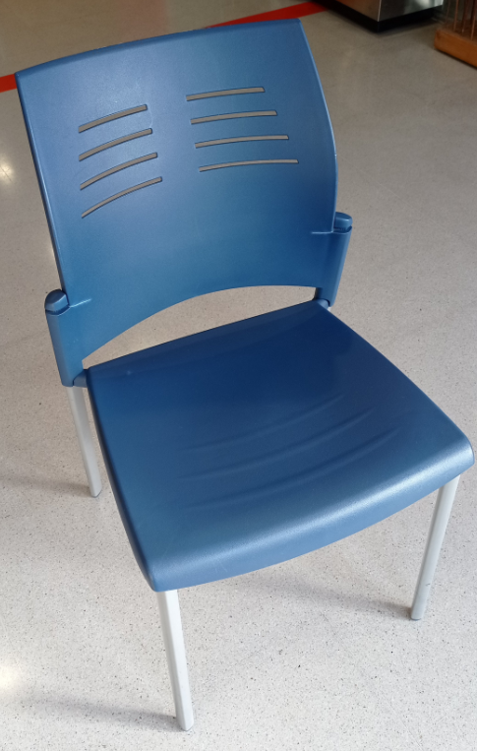 Aquesta cadira no pot ser equivalent, ha de ser aquest mateix model. | 75 |  | - | - | - | - | -
CADIRA COL·LECTIVITAT PER A TAULA DE REUNIONS, MARCA ACTIU, MODEL SPACIO, AMB ELEVACIÓ DE GAS, AMB BASE DE 5 RODES I SENSE BRAÇOS. ESTRUCTURA SEIENT I RESPATLLET EN POLIPROPILÈ AMB 15 % FIBRA DE VIDRE. DISPONIBILITAT DIVERSOS COLORS (MÍNIM: NEGRE, BLANC, BLAU) |  |  | 12 |  | - | - | - | - | -
2.5. Cadires plegables
CADIRA COL·LECTIVITAT PLEGABLE AMB REFORÇ TRANSVERSAL AMB SEIENT I RESPATLLER DE POLIPROPILÈ, ESTRUCTURA D'ACER PINTAT. APTE PER EXTERIORS |  |  | 24 |  | - | - | - | - | -
CADIRA COL·LECTIVITAT PLEGABLE I ENCOIXINADA DE PVC EN SEIENT I RESPATLLER. ESTRUCTURA METÀLICA NEGRA. MIDES 44x45,7x79 cm (fons x ample x alt) |  |  | 10 |  | - | - | - | - | -
TOTAL LOT 2 ANUAL |  |  |  |  |  |  | - | - | -
TOTAL LOT 2 TRES ANYS |  |  |  |  |  |  | - | - | -
(*) Aquests imports són màxims i l’Ajuntament de Viladecans no s’obliga a exhaurir-los en la seva totalitat, sino que la despesa anirà en funció de les necessitats de mobiliari o elements a subministrar. Per tant, té caràcter orientatiu i no vinculant ja que s’ha calculat tenint en compte la despesa que potencialment pot ésser generada durant la vigència del contracte, en base a la despesa realitzada en els dos anys anteriors en concordança amb el crèdit pressupostari assignat.

